Choix
 | Janvier_2018
 |  | 31 |  |  |  |  |  |  | Heures de pluie |  | Vitesse du vent |  | Sens du vent

1
2
3
4
5
6
7
8
9
10
11
12
13
14
15
16
17
18
19
20
22
05:34 h
33
8
km/h
Maxi
Moy

N
O
E
S
NE
SE
NO
NNE
ENE
ESE
SSE
SSO
OSO
ONO
NNO
SO
21
21
J
1 |  |  |  |  | 11.9 mm
2 | Pression mini - hpa |  | Pression maxi - hpa
3 | 1006 |  | 1022
4 |  |  |  |  |  | __50 |  | 22:00:00 |  | 132
5 |  |  |  | 50 |  | __45 |  | 0:00:00 |  | 33
6 | Humidité mini |  | Humidité maxi | 76 |  | __40 |  | 5:34:00 |  | 2
7 | 82 % |  | 89 % | 25 |  | __35 |  | 16:26:00 |  | 97
8 |  |  |  | 15 |  | __30
9 |  |  |  |  |  | __25
10 | Température mini |  | Température maxi |  |  | __20 |  |  |  | 132
11 | 7.4 C° |  | 11.1 C° |  |  | _15 |  |  |  | 8
12 |  |  |  |  |  | _10 |  |  |  | 2
13 |  |  |  |  |  | _5 |  |  |  | 122
14 | Pluie en mm |  | Heures de pluie
15 | 11.9 |  | 5:34:00
16
17
18 | Heures de soleil |  | Panneaux en kw
19 | 0:00:00 |  | 0.0 |  |  |  |  |  | Pression |  | Hygrométrie |  | Soleil & Panneaux
1006 hPa
1010
1020
1030
1040
1070
1050
1000
990
980
970
960
940
950
1022 hPa
1050
Maxi
Mini
hpa
Humidité
89
91
82
0
10
100
20
30
40
50
60
70
80
90
Maxi
Moy
Mini
%

5
16
0
1
2
3
4
6
7
8
12
10
9
14
15
13
9
1
5
4
3
2
10
7
8
6
15
14
13
12
11
17
16
00:00 h
0 kw
11
17
0
20
21 |  |  |  |  |  |  |  |  |  | 135
22 | Vent moyen en kph |  | Vent maxi en kph |  |  |  |  |  |  | 89
23 | 7.6 |  | 33.2 |  |  |  |  |  |  | 2
24 |  |  |  |  |  |  |  | 1022 hPa |  | 44
25 |  |  |  |  |  |  |  | 185 |  |  |  | 22:00:00
26 |  |  |  |  |  |  |  | 82.0 |  |  |  | 0:00:00
27 |  |  |  |  |  |  |  | 3 |  | 135 |  | 0:00:00
28 |  |  |  |  |  |  |  | 100.0 |  | 91 |  | 22:00:00
29 |  |  |  |  |  |  |  |  |  | 2
30 |  |  |  |  |  |  |  |  |  | 42
31 |  |  |  |  |  |  |  |  |  |  |  | 22 kw
 |  |  |  |  |  |  |  |  |  | 135 |  | 0 kw
 |  |  |  |  | 7.4 C° |  | 11.1 C° | 1006 hPa |  | 82 |  | 0 kw
 |  |  |  |  |  |  |  | 185 |  | 2 |  | 22 kw
 |  |  |  |  |  |  |  | 66.0 |  | 51
 |  |  |  |  |  |  |  | 3
 |  |  |  |  |  |  |  | 116

 |  | Sens du vent
 |  | SSO

Pour copier; sélestionner le thermomètre

Mini-Maxi
Janvier_2018 |  |  |  |  |  |  | 1036 hPa
 |  |  |  |  |  |  | 145 | Mini | Maxi
 |  | Pluie Maxi Jour et mois |  |  | Températures Mini et Maxi |  | 96.0 | 2018-01-06 | 2018-01-28
996 hPa
1010
1020
1030
1050
1000
990
980
970
960
940
950
1036 hPa
1040
Maxi
Mini
hpa
 |  |  |  |  |  |  | 3
 | 14.4 °C
 | 1.2 °C
 |  |  |  |  |  |  | 46.0
69.2 km/h
lundi 01
Jour | Mois | __200 |  | Vent maxi
 |  | __180 | 2018-01-01 |  |  |  | 996 hPa
Pressions
 |  | __160 | 132 |  |  |  | 145
24.098 | 149.472 | __140 | 69.2 km/h |  |  |  | 56.0
200 | 200 | __120 | 2 |  |  |  | 3
5
16
1
2
3
4
6
7
8
12
10
9
14
15
13
7 h 06 mn
11
17
0
87.951 | 25.264 | __100 | 61 |  |  |  | 86
17.5902 | 5.0528 | __80
17 | 28 | __60
5 | 5 | __40 |  |  |  |  | 22:00:00
 |  | _20 |  |  |  |  | 0:00:00
Mois
24.10 mm |  |  |  |  |  |  | 7:06:00
24.10 mm
149.47 mm
1.2 C°
14.4 C°
Heures de soleil
149.47 mm |  | 2018-01-20 |  |  |  |  | 14:54:00

 |  |  |  |  | 1.2 C° | 14.4 C°
 |  |  |  |  | 2018-01-27 | 2018-01-04

Mois
Janvier_2018
 |  |  |  |  |  | Vent moyen entre
 | Jours de pluie |  |  | Jours de soleil + de 6h |  | 20 et 50 km/h
24 Jours
3 Jours
16 Jours

31 |  |  | 31 |  | 31
0 |  |  | 0 |  | 0
24 Jours |  |  | 3 Jours |  | 16 Jours
7 |  |  | 28 |  | 15

 |  |  |  |  |  | Nombre d'heures de vent
 | Heures de pluie |  |  | Heures de soleil |  | en dessous de 1.1 km/h
54 h 34 mn

430
0
25
75
50
100
125
150
175
200
225
250
275
300
325
350
375
400
39 h 48 mn

430
0
25
75
50
100
125
150
175
200
225
250
275
300
325
350
375
400
270 h 18 mn
270 h 18 mn

1900-01-02 12:00:00 |  |  | 530:00:00
0:00:00 |  |  | 0:00:00 |  | 530:00:00
54:34:00 |  |  | 39:48:00 |  | 0:00:00
5:26:00 |  |  | 1900-01-20 10:12:00 |  | 270:18:00
 |  |  |  |  | 1900-01-10 19:42:00

 |  |  |  | Vent fort au-dessus de
 |  |  |  | 50km/h
 | Temps | H de soleil
2 Jours
Lundi | 6:59:00 | 2:30:00
Mardi | 7:38:00 | 0:48:00
Mercredi | 15:46:00 | 7:42:00
Jeudi | 9:09:00 | 5:12:00 |  |  |  | 31
Vendredi | 3:24:00 | 11:00:00 |  |  |  | 0
Samedi | 5:30:00 | 8:48:00 |  |  |  | 2 Jours
Dimanche | 6:08:00 | 3:48:00 |  |  |  | 29

Total | 54:34:00 | 39:48:00
Nb de jours | 24 | 3

Vent
Nb d'heures < 1.1 km/h |  | 270:18:00
Nb de jours plus petit que 20km/h |  | 11
Nb de jours entre 20 et 50 km/h |  | 16
Nb de jours plus grand que 50km/h |  | 2

Graphique Humidité
Humidité Maxi du mois
Janvier_2018

 | 70 | 83 | 1
 | 75 | 91 | 2
 | 74 | 92 | 3
 | 87 | 91 | 4
 | 78 | 89 | 5
 | 75 | 83 | 6
 | 82 | 95 | 7
 | 81 | 94 | 8
 | 82 | 87 | 9
 | 76 | 88 | 10
 | 71 | 83 | 11
 | 72 | 83 | 12
 | 72 | 81 | 13
 | 75 | 87 | 14
 | 78 | 90 | 15
 | 74 | 88 | 16
 | 62 | 80 | 17
 | 76 | 89 | 18
 | 67 | 84 | 19
 | 78 | 91 | 20
 | 88 | 92 | 21
 | 71 | 92 | 22
 | 81 | 92 | 23
 | 84 | 90 | 24
Humidité Mini du mois
 | 86 | 89 | 25
 | 71 | 88 | 26
 | 66 | 83 | 27
 | 78 | 91 | 28
 | 84 | 91 | 29
 | 76 | 88 | 30
 | 82 | 89 | 31
 |  | 95

Graphique Pluie
Janvier_2018
 | Jour
 | 20 | Maxi pluie
 | 24.098 mm | 137.542 mm | 24.098
 |  |  | Maxi
Précipitations
 |  |  | 20.478 | 1
 |  |  | 3.048 | 2
 |  |  | 10.414 | 3
 |  |  | 2.032 | 4
 |  |  | 7.112 | 5
 |  |  | 0 | 6
 |  |  | 11.43 | 7
 |  |  | 0 | 8
 |  |  | 4.318 | 9
 |  |  | 5.08 | 10
 |  |  | 1.016 | 11
 |  |  | 0 | 12
 |  |  | 0 | 13
 |  |  | 1.016 | 14
 |  |  | 9.398 | 15
 |  |  | 4.064 | 16
 |  |  | 1.016 | 17
 |  |  | 7.096 | 18
 |  |  | 2.016 | 19
 |  |  | 24.098 | 20
 |  |  | 1.016 | 21
 |  |  | 2.032 | 22
 |  |  | 2.032 | 23
 |  |  | 3.048 | 24
 |  |  | 12.446 | 25
 |  |  | 0 | 26
 |  |  | 0 | 27
 |  |  | 0 | 28
 |  |  | 1.016 | 29
 |  |  | 2.32 | 30
 |  |  | 11.93 | 31
 |  |  | 137.542

Graphique Pressions
Pression maxi du mois
Janvier_2018

 |  |  |  |  |  |  |  |  | Mini | Maxi
 |  |  |  |  |  |  |  |  | 999 | 1015 | 1
 |  |  |  |  |  |  |  |  | 1009 | 1016 | 2
 |  |  |  |  |  |  |  |  | 1006 | 1013 | 3
 |  |  |  |  |  |  |  |  | 1002 | 1008 | 4
 |  |  |  |  |  |  |  |  | 997 | 1003 | 5
 |  |  |  |  |  |  |  |  | 996 | 1004 | 6
 |  |  |  |  |  |  |  |  | 998 | 1008 | 7
 |  |  |  |  |  |  |  |  | 1004 | 1008 | 8
 |  |  |  |  |  |  |  |  | 1001 | 1006 | 9
 |  |  |  |  |  |  |  |  | 1000 | 1006 | 10
 |  |  |  |  |  |  |  |  | 1000 | 1018 | 11
 |  |  |  |  |  |  |  |  | 1016 | 1022 | 12
 |  |  |  |  |  |  |  |  | 1006 | 1017 | 13
 |  |  |  |  |  |  |  |  | 1006 | 1015 | 14
 |  |  |  |  |  |  |  |  | 1004 | 1015 | 15
 |  |  |  |  |  |  |  |  | 1004 | 1009 | 16
 |  |  |  |  |  |  |  |  | 1006 | 1018 | 17
 |  |  |  |  |  |  |  |  | 1008 | 1015 | 18
 |  |  |  |  |  |  |  |  | 1010 | 1020 | 19
 |  |  |  |  |  |  |  |  | 1002 | 1015 | 20
 |  |  |  |  |  |  |  |  | 1010 | 1017 | 21
 |  |  |  |  |  |  |  |  | 1012 | 1022 | 22
 |  |  |  |  |  |  |  |  | 1019 | 1022 | 23
 |  |  |  |  |  |  |  |  | 1012 | 1022 | 24
 |  |  |  |  |  |  |  |  | 1008 | 1013 | 25
Pression mini du mois
 |  |  |  |  |  |  |  |  | 1010 | 1024 | 26
 |  |  |  |  |  |  |  |  | 1023 | 1032 | 27
 |  |  |  |  |  |  |  |  | 1030 | 1036 | 28
 |  |  |  |  |  |  |  |  | 1029 | 1033 | 29
 |  |  |  |  |  |  |  |  | 1006 | 1022 | 30
 |  |  |  |  |  |  |  |  | 1022 | 1029 | 31
 |  |  |  |  |  |  |  |  | 996 | 1036

 | _ | _ | _ | _ | _ | _ | _ | _
 | _ | _ | _ | _ | _ | _ | _ | _
 | _ | _ | _ | _ | _ | _ | _ | _
 | _ | _ | _ | _ | _ | _ | _ | _
 | _ | _ | _ | _ | _ | _ | _ | _
 | _ | _ | _ | _ | _ | _ | _ | _
 | _ | _ | _ | _ | _ | _ | _ | _
 | _ | _ | _ | _ | _ | _ | _ | _

Graphique Soleil
Janvier_2018

 | Jour | Maxi Soleil
 | 26 | 7:06:00
 |  |  |  | Maxi
 |  |  | 1 | 0:00:00 | 1
Heures de Soleil
 |  |  | 2 | 0:00:00 | 2
 |  |  | 3 | 0:00:00 | 3
 |  |  | 4 | 0:00:00 | 4
 |  |  | 5 | 0:00:00 | 5
 |  |  | 6 | 2:06:00 | 6
 |  |  | 7 | 0:00:00 | 7
 |  |  | 8 | 1:42:00 | 8
 |  |  | 9 | 0:00:00 | 9
 |  |  | 10 | 3:42:00 | 10
 |  |  | 11 | 5:12:00 | 11
 |  |  | 12 | 0:00:00 | 12
 |  |  | 13 | 0:00:00 | 13
 |  |  | 14 | 3:48:00 | 14
 |  |  | 15 | 0:00:00 | 15
 |  |  | 16 | 0:12:00 | 16
 |  |  | 17 | 4:00:00 | 17
 |  |  | 18 | 0:00:00 | 18
 |  |  | 19 | 3:54:00 | 19
 |  |  | 20 | 0:00:00 | 20
 |  |  | 21 | 0:00:00 | 21
 |  |  | 22 | 0:48:00 | 22
 |  |  | 23 | 0:12:00 | 23
 |  |  | 24 | 0:00:00 | 24
 |  |  | 25 | 0:00:00 | 25
 |  |  | 26 | 7:06:00 | 26
 |  |  | 27 | 6:42:00 | 27
 |  |  | 28 | 0:00:00 | 28
 |  |  | 29 | 0:00:00 | 29
 |  |  | 30 | 0:24:00 | 30
 |  |  | 31 | 0:00:00 | 31
 |  |  |  | 7:06:00

Graphique Température
Température Maxi du mois
Janvier_2018

 | 7.7 | 12.2 | 1
 | 8 | 13.3 | 2
 | 11.3 | 13.8 | 3
 | 10.8 | 14.4 | 4
 | 7.6 | 12.6 | 5
 | 5.7 | 10.3 | 6
 | 6.1 | 8.8 | 7
 | 7.2 | 10.6 | 8
 | 5.7 | 11.7 | 9
 | 7.7 | 11.8 | 10
 | 4 | 11.6 | 11
 | 4.2 | 8.5 | 12
 | 3.7 | 7.2 | 13
 | 3.8 | 10.4 | 14
 | 2.5 | 11.7 | 15
 | 8.7 | 13.1 | 16
 | 6.3 | 10.7 | 17
 | 8.5 | 12.5 | 18
 | 6.3 | 11.3 | 19
 | 6.2 | 12.9 | 20
 | 11.8 | 12.9 | 21
 | 6.6 | 13.9 | 22
 | 6.1 | 14.3 | 23
 | 11.5 | 13.2 | 24
Température Mini du mois
 | 6.7 | 11 | 25
 | 2.6 | 10.9 | 26
 | 1.2 | 10.7 | 27
 | 5.6 | 11 | 28
 | 9.7 | 12.3 | 29
 | 9.2 | 13 | 30
 | 7.4 | 11.1 | 31
 |  | 14.4

Graphique Vent
Janvier_2018
 | Jour | Maxi Vent
 | 1 | 69.2 km/h

Vitesse du vent
 |  |  | Maxi
 |  |  | 69.2 | 1
 |  |  | 42.4 | 2
 |  |  | 45.6 | 3
 |  |  | 54 | 4
 |  |  | 27.6 | 5
 |  |  | 13.2 | 6
 |  |  | 34 | 7
 |  |  | 22.8 | 8
 |  |  | 19.6 | 9
 |  |  | 31.6 | 10
 |  |  | 14.4 | 11
 |  |  | 14 | 12
 |  |  | 23.2 | 13
 |  |  | 21.2 | 14
 |  |  | 46.4 | 15
 |  |  | 35.2 | 16
 |  |  | 40.4 | 17
 |  |  | 37.2 | 18
 |  |  | 20.4 | 19
 |  |  | 44.4 | 20
 |  |  | 25.6 | 21
 |  |  | 40.8 | 22
 |  |  | 23.6 | 23
 |  |  | 39.6 | 24
 |  |  | 16 | 25
 |  |  | 19.2 | 26
 |  |  | 12.4 | 27
 |  |  | 13.2 | 28
 |  |  | 14.4 | 29
 |  |  | 13.2 | 30
 |  |  | 33.2 | 31
 |  |  | 69.2

Sens Vent
Janvier_2018

 | N | NNE | NE | ENE | E | ESE | SE | SSE | S | SSO | SO | OSO | O | ONO | NO | NNO |  |  |  |  |  |  | Ctrl Shift Entrée
 | 0% | 3% | 0% | 0% | 0% | 16% | 0% | 3% | 3% | 23% | 6% | 13% | 6% | 26% | 0% | 0% | 100%
 | 0 | 1 | 0 | 0 | 0 | 5 | 0 | 1 | 1 | 7 | 2 | 4 | 2 | 8 | 0 | 0 | 31

Vitesse | 0 à 5.5 | 5.6 à 10.5 | 10.6 à 15.5 | 15.6 à 20.5 | 20.6 à 25.5 | 25.6 à 30.5 | 30.6 à 35.5 | 35.6 à 40.5 | 40.6 à 45.5 | 45.6 à 50.5 | 50.6 à 55.5 | 55.6 à 60.5 | 60.6 à 65.5 | 65.6 à 70.5 | 70.6 à 75.5 | 75.6 à 80.5 | 80.6 à 85.5 | 85.6 à 90.5 | 90.6 à 95.5 | 90.6 à 100 | + de 100
 | 0.00% | 0.00% | 24.14% | 13.79% | 13.79% | 3.45% | 13.79% | 10.34% | 10.34% | 3.45% | 3.45% | 0.00% | 0.00% | 3.45% | 0.00% | 0.00% | 0.00% | 0.00% | 0.00% | 0.00% | 0.00% | 100%
 | 0 | 0 | 7 | 4 | 4 | 1 | 4 | 3 | 3 | 1 | 1 | 0 | 0 | 1 | 0 | 0 | 0 | 0 | 0 | 0 | 0 | 29

Station
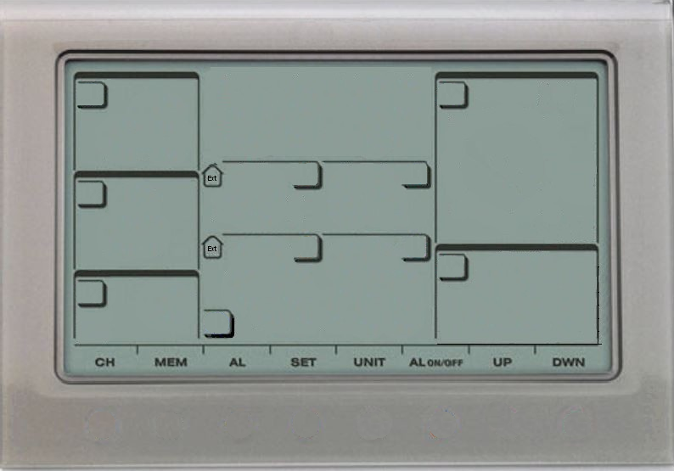
Statistiques du mois
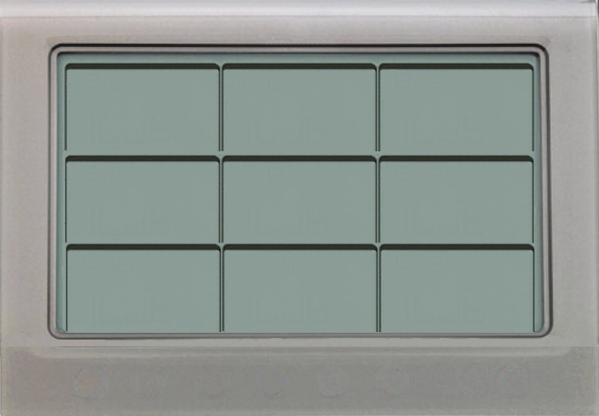
Graphiques du mois

N | 0%
NNE | 3%
NE | 0%
ENE | 0%
E | 0%
ESE | 16%
SE | 0%
SSE | 3%
S | 3%
SSO | 23%
SO | 6%
OSO | 13%
O | 6%
ONO | 26%
NO | 0%
NNO | 0%
Soleil
 | 0:00:00
 | 0:00:00
 | 0:00:00
 | 0:00:00
 | 0:00:00
 | 2:06:00
 | 0:00:00
 | 1:42:00
 | 0:00:00
 | 3:42:00
 | 5:12:00
 | 0:00:00
 | 0:00:00
 | 3:48:00
 | 0:00:00
 | 0:12:00
 | 4:00:00
 | 0:00:00
 | 3:54:00
 | 0:00:00
 | 0:00:00
 | 0:48:00
 | 0:12:00
 | 0:00:00
 | 0:00:00
 | 7:06:00
 | 6:42:00
 | 0:00:00
 | 0:00:00
 | 0:24:00
 | 0:00:00
 | 20.478
 | 3.048
 | 10.414
 | 2.032
 | 7.112
 | 0
 | 11.43
 | 0
 | 4.318
 | 5.08
 | 1.016
 | 0
 | 0
 | 1.016
 | 9.398
 | 4.064
 | 1.016
 | 7.096
 | 2.016
 | 24.098
 | 1.016
 | 2.032
 | 2.032
 | 3.048
 | 12.446
 | 0
 | 0
 | 0
 | 1.016
 | 2.32
 | 69.2
 | 42.4
 | 45.6
 | 54
 | 27.6
 | 13.2
 | 34
 | 22.8
 | 19.6
 | 31.6
 | 14.4
 | 14
 | 23.2
 | 21.2
 | 46.4
 | 35.2
 | 40.4
 | 37.2
 | 20.4
 | 44.4
 | 25.6
 | 40.8
 | 23.6
 | 39.6
 | 16
 | 19.2
 | 12.4
 | 13.2
 | 14.4
 | 13.2
 | 33.2
 | Taille
 | 14.66 x 21.09
Pressions / hpa
1036 hPa
Maxi
Mini
996 hPa
123456789
T°Maxi
Humidité Maxi
Précipitations
jeudi 04
 | 12.2
 | 13.3
 | 13.8
 | 14.4
 | 12.6
 | 10.3
 | 8.8
 | 10.6
 | 11.7
 | 11.8
 | 11.6
 | 8.5
 | 7.2
 | 10.4
 | 11.7
 | 13.1
 | 10.7
 | 12.5
 | 11.3
 | 12.9
 | 12.9
 | 13.9
 | 14.3
 | 13.2
 | 11
 | 10.9
 | 10.7
 | 11
 | 12.3
 | 13
 | 11.1
 | 1015
 | 1016
 | 1013
 | 1008
 | 1003
 | 1004
 | 1008
 | 1008
 | 1006
 | 1006
 | 1018
 | 1022
 | 1017
 | 1015
 | 1015
 | 1009
 | 1018
 | 1015
 | 1020
 | 1015
 | 1017
 | 1022
 | 1022
 | 1022
 | 1013
 | 1024
 | 1032
 | 1036
 | 1033
 | 1022
 | 1029
 | 83
 | 91
 | 92
 | 91
 | 89
 | 83
 | 95
 | 94
 | 87
 | 88
 | 83
 | 83
 | 81
 | 87
 | 90
 | 88
 | 80
 | 89
 | 84
 | 91
 | 92
 | 92
 | 92
 | 90
 | 89
 | 88
 | 83
 | 91
 | 91
 | 88
 | 89
T°Maxi
Pression Maxi
Humidité Maxi
T° Ressentie
Mini
14.4 °C
95 %
0.8 °C
Hauteur
149.5 mm
T° Mini
Humidité Mini
samedi 13
Heures
54 h 34 mn
samedi 27
Vitesse Maxi
Heures
1.2 °C
62 %
lundi 01
 | 7.7
 | 8
 | 11.3
 | 10.8
 | 7.6
 | 5.7
 | 6.1
 | 7.2
 | 5.7
 | 7.7
 | 4
 | 4.2
 | 3.7
 | 3.8
 | 2.5
 | 8.7
 | 6.3
 | 8.5
 | 6.3
 | 6.2
 | 11.8
 | 6.6
 | 6.1
 | 11.5
 | 6.7
 | 2.6
 | 1.2
 | 5.6
 | 9.7
 | 9.2
 | 7.4
 | 999
 | 1009
 | 1006
 | 1002
 | 997
 | 996
 | 998
 | 1004
 | 1001
 | 1000
 | 1000
 | 1016
 | 1006
 | 1006
 | 1004
 | 1004
 | 1006
 | 1008
 | 1010
 | 1002
 | 1010
 | 1012
 | 1019
 | 1012
 | 1008
 | 1010
 | 1023
 | 1030
 | 1029
 | 1006
 | 1022
 | 70
 | 75
 | 74
 | 87
 | 78
 | 75
 | 82
 | 81
 | 82
 | 76
 | 71
 | 72
 | 72
 | 75
 | 78
 | 74
 | 62
 | 76
 | 67
 | 78
 | 88
 | 71
 | 81
 | 84
 | 86
 | 71
 | 66
 | 78
 | 84
 | 76
 | 82
T°Mini
Pression Mini
Humidité Mini
101112131415
D'ensoleillement
69.2 km/h
39 h 48 mn
mercredi 6 novembre 2024

2024-11-06

image Guy_WMR200

